Sheet1
时间 | 20190419
控制器电压 | 27.98V
电机竖直放置在桌子上

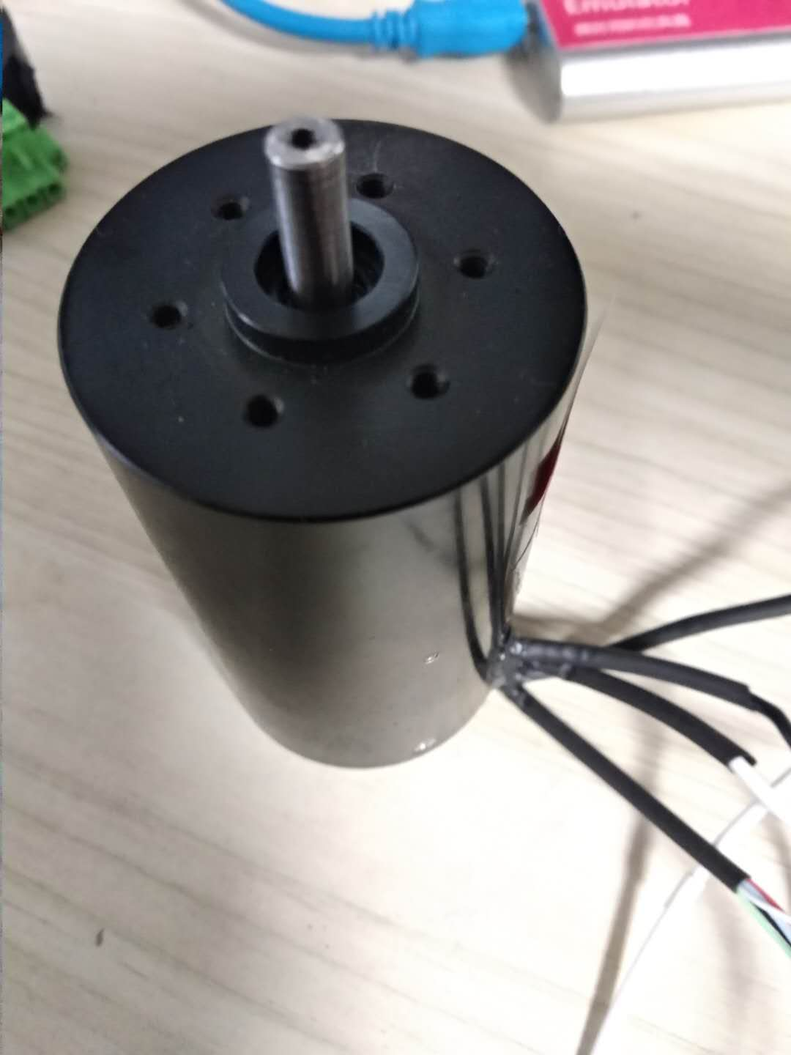
电机 | 占空比 | 电机空载无闭环转速（软件计算的转速） | 电压 | 电流
 | 0
 | 10 | 814 | 27.98
 | 20 | 966 | 27.98 | 112
 | 30 | 1106 | 27.98 | 114
 | 40 | 1225 | 27.98 | 118
 | 50 | 1331 | 27.98 | 119
 | 60 | 1443 | 27.98 | 122
 | 70 | 1596 | 27.98 | 129
 | 80 | 1800 | 27.98 | 132
 | 90 | 2060 | 27.98 | 137
 | 100 | 2340 | 27.98 | 149
 | 110 | 2593 | 27.98 | 152
 | 120 | 2803 | 27.98 | 160
 | 130 | 3040 | 27.98 | 168
 | 140 | 3272 | 27.98 | 172
 | 150 | 3505 | 27.98 | 178
 | 160
 | 170
 | 180
 | 190
 | 200
 | 210
 | 220
 | 230
 | 240
 | 250
 | 260
 | 270
 | 280
 | 290
 | 300
 | 310
 | 320
 | 330
 | 340

